Inicio
ToolBOX

Análise do problema
Declaração do problema
Análise das causas Raizes
Estimativa
De Mercado
Exemplo modelo ferramentas

Plano de Negocio

Análise do mercado
Swot
Estudo Viabilidade das Ferramentas

Modelagem de Negocio
Requisitos
Case De Uso
Ferramentas

Desrição das Ferramentas
Exemplo Prático
Modelo das Ferramentas

Projeto do Sitema
Diagrama Classe

Previsão de Custos

Requisitos
Inicio
 | PN | Codigo | Ferramentas | Requisito de Negocio |  | Requisito de sistema |  | Caso de uso |  |  |  |  | Caso de Teste |  | Componente
Categ 2 |  |  |  | Codigo | Descrição | Codigo | Descrição | Codigo | Diferenciação Inicial | Antecessor | Antecessor | Descrição | Codigo | Descrição | Codigo | Descrição
 | A | CA-001 | Geral | RN-001 | Sugestões bem no centro e sempre visivel tipo google planilhas
 | A | CA-001 | Geral | RN-002 | MOSTRAR PESSOAS PELA FOTO
 | A | CA-001 | Geral | RN-003 | Indicadores de quantas pessoas usaram cada ferramenta e quais ferramntas são mais usadas |  |  |  |  | CA-001 |  | ver quantas pessoas usaram cada ferramenta
 | A | CA-001 | Geral | RN-004 | Poder salvar disposição das colunas para no futurop usuário escolher como quer começar a usar as colunas
 | A | CA-001 | Geral | RN-005 | Treinamento com videos e sugestão (apelar de usar estas coisas) |  |  |  |  | CA-001 | RN-005 | ver video tutorial sobre ferramnta
 | A | CA-001 | Geral | RN-006 | aceitar dados do excel |  |  |  |  | CA-001 |  | iniciar projeto com processo especifico
 | A | CA-001 | Geral |  | opções de inserir linhas só em colunas especificas lembrar exemplo requisitos
 | A | CA-001 | Geral |  | avisa o usuãrio seatividades pendentes para fechar o cilco pré estabelecido
 | A | CA-001 | Geral |  | Informa ciclos que o usúario tem que obedecer -com indicadores( joao faltas comprir 15 tarefas por exemplo(em graficos)
 | A | CA-001 | Geral |  |  |  |  |  |  | CA-001
 | A | CA-001 | Geral
 | A | CA-001 | Geral
 | A | CA-001 | Geral
 | A | CA-001 | Geral
 | A | CA-001 | Geral
 | A | CA-001 | Geral
 | A | CA-001 | Geral
 | A | CA-001 | Geral
 | A | CA-001 | Geral
 | A | CA-001 | Geral
 | A | CA-001 | Geral
 | A | CA-001 | Geral
 | A | CA-001 | Geral
 | A | CA-001 | Geral
 | A | CA-001 | Geral
 | A | CA-001 | Geral
 | A | CA-001 | Geral
 | A | CA-001 | Geral
 | A | CA-001 | Geral
 | A | CA-001 | Geral
 | A | CA-001 | Geral
 | A | CA-001 | Geral
 | A | CA-001 | Geral
 | A | CA-001 | Geral
 | A | CA-001 | Geral
 | A | CA-001 | Geral | RN-007 | quando tiver duas pessoas vendo um mesmo lugar , as inf se atualizam automatico igual as planilhas do google
 | A | CA-001 | Geral | RN-008 | Varias linguas |  |  |  |  | CA-001 | RN-008 | escolher qual lingua quero sistema
 | A | CA-001 | Geral | RN-009 | Sempre sugere as funcionalidades com dicas e links de videos explicativos |  |  |  | Geral | CA-001 | RN-010 | controlar acesso por cargo
n-funcional | A | CA-002 | Programa Genérico planilhas | RN-010 | Controle de acesso (a dados e planilhas)por cargo e liberação estilo google e escolher cargo para só mudar no data ou até tres dias após a data de insrção |  |  |  | Generico de planilhas | CA-001 | RN-010 | libarear acesso a pessoa especifica
 | A | CA-002 | Programa Genérico planilhas | RN-011 | liberar para quem pode add pessoas tb |  |  |  |  | CA-001 | RN-010 | liberar quem pode editar ou só ver
 | A | CA-002 | Programa Genérico planilhas | RN-012 | Aceita entrada de dados pela planilha |  |  |  |  | CA-001 | RN-010 | controlar para usuário especifico só poder editar no mesmo dia
 | A | CA-002 | Programa Genérico planilhas | RN-013 | Faz uma pagina que o usuário vai colocando como que a entrada do dado se por digitação ou por flag ou por outras (usuario cria) com possibilidade de colocar regras de aceitação (as minimas possivel) |  |  |  |  | CA-001 | RN-010 | criar pagina para entrada de dados
 | A | CA-002 | Programa Genérico planilhas | RN-014 | **** faz entrada de dados por foto e ocr
 | A | CA-002 | Programa Genérico planilhas | RN-015 | entrada de dados por maximo de meios possiveis |  |  |  |  | CA-001 |  | criar rastreabilidade celula a celula entre coluas
 | A | CA-002 | Programa Genérico planilhas | RN-016 |  |  |  |  |  | CA-001 | RN-019 | Escolher tipo de dado da recem criada coluna
 | A | CA-002 | Programa Genérico planilhas | RN-017 |  |  |  |  |  | CA-001 | RN-018 RN-23 | criar relação entre ferramentas
 | A | CA-002 | Programa Genérico planilhas | RN-018 | Rastreabilidade - (Criar relação pela ferramenta) |  |  |  |  | CA-001 | RN-018 | ver (ferramnta grafica) relação entre ferramentas ou colunas
 | A | CA-002 | Programa Genérico planilhas | RN-019 | escolher quantas colunas vão )mostrar e a ordem |  |  |  |  | CA-001 | RN-019 | adicionar coluna nas laterais
 | A | CA-002 | Programa Genérico planilhas | RN-020 | Colocar etiquetas (marcar linhas)add coluna assim |  |  |  |  | CA-001 | RN-019 | alterar ordem exibição coluna
 | A | CA-002 | Programa Genérico planilhas | RN-021 |  |  |  |  |  | CA-001 | RN-022 | Criar criterio de prioridade de ferramenta ou caegoria
 | A | CA-002 | Programa Genérico planilhas | RN-022 | Usuário define prioridade de por projeto ou categorias ou data ou ações... Lista de prioridades |  |  |  |  | CA-004 | RN-022 | Ver ações para fazer segundo lista de prioridades
 | A | CA-002 | Programa Genérico planilhas | RN-023 | Ferramenta (conjunto de colunas) assosiadas a uma ação ou a um projeto |  |  |  |  | CA-001 | RN-023 | Associar ferramenta a projeto ou a ação
 | A | CA-002 | Programa Genérico planilhas | RN-024 |  |  |  |  |  | CA-001 | RN-25 | ver quais foram ultimos que mecheram na ferramenta
 | A | CA-002 | Programa Genérico planilhas | RN-025 | tem tipo um feed que mostra quais ações foram feitas mechidas editadas |  |  |  |  |  | RN-25 | Escolher quando quer ser avisado (quando alguem ver ou alterar uma ação ou ferramenta ou projeto
 | A | CA-002 | Programa Genérico planilhas | RN-026 | Imprime as ferramentas ou conjunto de colunas |  |  |  |  |  | RN-26 | Imprime ferramntas
 | A | CA-002 | Programa Genérico planilhas | RN-027 | colocar formatação condicional por texto numero e etc assim com excel |  |  |  |  |  | RN-26 | Imprime conjunto de colunas
 | A | CA-002 | Programa Genérico planilhas | RN-028 | Aceita Links e imagens (ver exemplo trello) |  |  |  |  |  | RN-27 | Adiciona link na celula
 | A | CA-002 | Programa Genérico planilhas | RN-029 | Celula aceita anexo de arquivo se for dificil é só criar coluna de anexo de arquivo |  |  |  |  |  | RN-28 | Adicionar link na celula
 | A | CA-002 | Programa Genérico planilhas | RN-030 | usuario escolha muitos estilos de visao ()design da mesma planilha ver preço dessa função por qtd de planilhas legais |  |  |  |  |  | RN-29 | Anexar arquivo a projeto ou a ferramnta ou a ação
 | A | CA-002 | Programa Genérico planilhas | RN-031 | ** fazer funcionalidade de usuario clicar em local entre linhas e abrir linhas de dentro - a ideia é fazer ficar visualmente facil de se colocar uma ação entre outra ou solução mais simples para colocar linha entre linha |  |  |  |  |  | RN-30 | ecolher tipo de dessng das colunas
 | A | CA-002 | Programa Genérico planilhas | RN-032 |  |  |  |  |  |  | RN-31 | Inserir linhas entre as linhas
 | A | CA-002 | Programa Genérico planilhas | RN-033 | no alto da coluna tem um local que faz as funções de escolher tipo de dado da coluna, editar formatação da coluna e funções de filtro (exemplo excel planilha do google) |  |  |  |  |  | RN-33 | Formatar texto da coluna (tamanho, letra, negrito,cor)
 | A | CA-002 | Programa Genérico planilhas | RN-034 | Funções de aba varias ao mesmo tempo exemplo planilha google |  |  |  |  |  | RN-33 | Mudar tamanho da coluna
 | A | CA-002 | Programa Genérico planilhas | RN-035 | ter tela de entrada de produtos (Lembra associar coluna a entrada especifica) |  |  |  |  |  | RN-33 | Mudar tamanho de linha
 | A | CA-002 | Programa Genérico planilhas | RN-036 | ter tela de consolidação ( usuário monta com filtro fixo e editando sobre valores) |  |  |  |  |  | RN-33 | Filtrar dados da coluna
 | A | CA-002 | Programa Genérico planilhas | RN-037
Colaborativa | A | CA-003 | Chat | RN-038 | Como grupo do whats vai add gente o dono |  |  |  | Chat |  | RN-34 | Mudar de uma aba para outra
 | A | CA-003 | Chat | RN-039 | chat por ferramenta (trabalhar colaborativamnte sem e-mail) |  |  |  |  |  | RN-35 | dar enrtrada em dados
 | A | CA-003 | Chat | RN-040 |  |  |  |  |  |  | RN-35 | montar tela para entrada de dados
 | A | CA-003 | Chat | RN-041 |  |  |  |  |  |  | RN-36 | montar tela de consolidação de resultados
 | A | CA-003 | Chat | RN-042
 | A | CA-003 | Chat | RN-043 |  |  |  |  |  |  | RN-38 | Adicionar pessoas ao chat da ferramnta
 | A | CA-003 | Chat | RN-044 |  |  |  |  |  |  | RN-39 | Conversar em chat de ferramenta sobre assuntos da ferramnta
 | A | CA-003 | Chat | RN-045 |  | RN-46 | Ver produtividade de ações por pessoa
Colaborativa | A | CA-004 | P.A | RN-046 | Indicador pdodutividade pessoa por projeto por plano de ação | RN-46 | Ver produtividade de pessoa por projeto |  |  |  | RN-46 | Ver produtividade
 | A | CA-004 | P.A | RN-047 |  | RN-46 | Ver prodituvidade de pessoa por plano de açõ
 | A | CA-004 | P.A | RN-048 | Usuário escolhe se avisa quando mechem em algum plano de ação q ele ta marcado |  |  |  |  |  | RN-48 | escolher quando ser notificado
 | A | CA-004 | P.A | RN-049 | media de atraso em dias |  |  |  |  |  | RN-49 RN-52 | ver indicadores sobre ações
 | A | CA-004 | P.A | RN-050 | Backlog com previsao em media |  |  |  |  |  | RN-50 | ver tempo estimado para terminar ações
 | A | CA-004 | P.A | RN-051 | Gerenciador de tarefas deve ser mais parecido com um plano de ação estilo comum
 | A | CA-004 | P.A | RN-052 | Indicador estilo alvo por prioridade e por vencimento
 | A | CA-004 | P.A |  | pedir ordem de prioridade de categorias --- impor ordem de prioridade por hierarquia
 | A | CA-004 | P.A | RN-053 | Ação integrada com agendado google (ver se émelhor contruir agenda ou integrar com a do google
 | A | CA-004 | P.A | RN-054
 | A | CA-004 | P.A | RN-055
 | A | CA-004 | P.A | RN-056
 | A | CA-004 | P.A | RN-057
 | A | CA-004 | P.A | RN-058
 | A | CA-004 | P.A | RN-059
 | A | CA-004 | P.A | RN-060
Controle Proceso | A | CA-005 | Check list | RN-061 | controlado no tempo ( tem que fazer de tempo em tempo ) controlador de freqeuncia senão dispara aviso |  |  |  | 1.checkList * |  | RN-061 | escolher como quer ser avisado em relação a proximo entrega de check list
 | A | CA-005 | Check list | RN-062 | função de avisar quando atrasar |  |  |  |  |  | RN-062 RN-063 | adm escolher quando quer ser avisado em relação a checl listts atrasados
 | A | CA-005 | Check list | RN-063 | cada ação negativa tem que ter uma ação associada (se adm escolher )
 | A | CA-005 | Check list | RN-064 | indicador de frequencia e de positiva e negativas |  |  |  |  |  | RN-64 | ver indicadores de itens do checklist
 | A | CA-005 | Check list | RN-065
 | A | CA-005 | Check list | RN-066 | EX: modelo fechamento caixa CHECK LIST VERIFICAÇAO ROTINA MANUTENÇÃO
treinamento | A | CA-006 | RACI | RN-067 | ser bem feito para imprimir |  |  |  | 2.Raci |  | 0 | Ver papeis e responsabilidades de cada setor (raci)
 | A | CA-006 | RACI | RN-068
 | A | CA-006 | RACI | RN-069
 | A | CA-006 | RACI | RN-070
 | A | CA-006 | RACI | RN-071
 | A | CA-006 | RACI | RN-072
Projeto | b |  | Caminho critico | RN-073
 | b |  | Caminho critico | RN-074
 | b |  | Caminho critico | RN-075
 | b |  | Caminho critico | RN-076
 | A | CA-007 | pareto | RN-077 |  |  |  |  | 3.Pareto
 | A | CA-007 | pareto | RN-078
Análise | A | CA-007 | pareto | RN-079 | dados,nomes
 | A | CA-007 | pareto | RN-080 | feito para apresentação
 | A | CA-008 | matriz de habilidades |  | quem |  |  |  | 4.Matriz de Habilidades
 | A | CA-008 | matriz de habilidades |  | habilidades por categorias
 | A | CA-008 | matriz de habilidades |  | notas
 | A | CA-008 | matriz de habilidades |  | indicadores por pessoas ou setor ou projeto
 | A | CA-008 | matriz de habilidades |  | metas associadas
 | A | CA-008 | matriz de habilidades
treinamento | A | CA-008 | matriz de habilidades | RN-081
 |  | CA-009 | pdca |  |  |  |  |  | PDCA- Reuniões
 |  | CA-009 | pdca
 |  | CA-009 | pdca
 |  | CA-009 | pdca
Projeto | A | CA-009 | pdca | RN-082 | rotina de reuniões com nomes e ciclos e associando ferramentas e ações
Colaborativa | A | CA-010 | isshicawa | RN-083 |  |  |  |  | 5.Ichicawa
 | A | CA-010 | isshicawa | RN-084
 | A | CA-010 | isshicawa | RN-085
 | A | CA-010 | isshicawa | RN-086
Análise | A | CA-011 | Graficos como planilhagoogle | RN-087 | grafico de linhas, pontos. Coluna, ....
 | A | CA-011 | Graficos como planilhagoogle | RN-088
 | A | CA-011 | Graficos como planilhagoogle | RN-089
 | A | CA-011 | Graficos como planilhagoogle | RN-090
 | A | CA-011 | Graficos como planilhagoogle | RN-091
 | A | CA-011 | Graficos como planilhagoogle | RN-092
 | A | CA-011 | Graficos como planilhagoogle | RN-093
Projeto | B |  | gantt | RN-094 | data inicio data fim
 | B |  | gantt | RN-095 | ação antes e depende = fazer como msproject
 | B |  | gantt | RN-096 | Previssão por horas trabalhador
 | B |  | gantt | RN-097
 | A | CA-012 | rotina de reuniões |  | troca de truno informações e cuidados e passar ações de maquina segurança e etc com OCREXCELFOTOS |  |  |  | Rotina De Reuniões
 | A | CA-012 | rotina de reuniões
 | A | CA-012 | rotina de reuniões
 | A | CA-012 | rotina de reuniões
Colaborativa | A | CA-012 | rotina de reuniões | RN-098 | Cronogrma de frequencia reuniões
 | A | CA-012 | rotina de reuniões | RN-099 | **feito com base em ex. na aba modelo exmplo ferramntas
 | A | CA-012 | rotina de reuniões | RN-100 | atas
 | A | CA-012 | rotina de reuniões | RN-101 | presença
 | A | CA-012 | rotina de reuniões | RN-102 | Dono
 | A | CA-012 | rotina de reuniões | RN-103 | Cargos necessários
 | A | CA-012 | rotina de reuniões | RN-104 | indicador que mostre qualidade das reuniãos( por ações, por pessoas certas estsrem lá )
 | A | CA-013 | Agenda como google | RN-105 |  |  |  |  | Agenda
Controle Proceso | A | CA-014 | carta de controle | RN-106 | ter media
 | A | CA-014 | carta de controle | RN-107 | ter limite máximo
 | A | CA-014 | carta de controle | RN-108 | ter limite minimo
 | A | CA-014 | carta de controle | RN-109 | versões para impressão para muito tamanhos
 | A | CA-014 | carta de controle | RN-110
 | A | CA-014 | carta de controle | RN-111
 | A | CA-014 | carta de controle | RN-112
 | A | CA-014 | carta de controle | RN-113
 | A | CA-014 | carta de controle | RN-114
Colaborativa | A | CA-015 | 5 porques | RN-115 |  |  |  |  | 6.5 porques
 | b |  | Avaliaçao desenpenho |  | Espaectavtiva do funcionário
 | b |  | Avaliaçao desenpenho |  | Espectativa da empresa
 | b |  | Avaliaçao desenpenho |  | pontos melhori
 | b |  | Avaliaçao desenpenho |  | Pontos bons
 | b |  | Avaliaçao desenpenho |  | Faltas
 | b |  | Avaliaçao desenpenho |  | Indiciplinas
 | b |  | Avaliaçao desenpenho |  | Observaçõas
Gestão Pessoas | b |  |  | RN-116
 | b |  | cronograma de férias
 | b |  | cronograma de férias
 | b |  | cronograma de férias
Gestão Pessoas | b |  | cronograma de férias | RN-117 | fazer fluxo de marcação com pre requisitos e com validação
Controle Processo | A | CA-016 | histograma | RN-118 |  |  |  |  | 7.Histograma
Controle Processo | A | CA-017 | diagrama de disperção | RN-119 |  |  |  |  | 8.Diagrama De Disperção
Colaborativa | A | CA-018 | swot | RN-120 |  |  |  |  | 9.Swot
 | A | CA-019 | brains storm |  | participantes |  |  |  | 10.Brain Storm
 | A | CA-019 | brains storm |  | qual reunião
 | A | CA-019 | brains storm |  | indicadores
 | A | CA-019 | brains storm |  | ação com rastreabildade porsugestão
 | A | CA-019 | brains storm |  | visalmente bonito
Colaborativa | A |  |  | RN-121
 | A | CA-020 | 5s |  | cronograma de limpeza (VARIAÇÃO DO CHECL LIST) |  |  |  | 11.5's'
 | A | CA-020 | 5s |  | PA DO 5 S JÁ COM CORE DE 5S
 | A | CA-020 | 5s
 | A | CA-020 | 5s
 | A | CA-020 | 5s
treinamento | A | CA-020 | 5s | RN-122 | impressao de etiquetas maximo por folha
n-funcional | A |  | excelpor la | RN-123 | utilizar tecnologia do app de cartão
 | A |  |  | RN-124
 | A |  |  | RN-125
 | A |  |  | RN-126
Gestão | A | CA-021 | Reuniões | RN-127 | Ata de reunião com definições Padrão da reunião
Gestão | A | CA-021 | Reuniões | RN-128 | controle e rastreabilidade de freqeuncia com avisos
Gestão | A | CA-021 | Reuniões | RN-129 | check list de fechamento .. PESSOAS CERTA? HORA CERTZ? INFO CERTA ? E INDICADORES DE ESTOS
Gestão | A | CA-021 | Reuniões | RN-130 | Lista de reuniões da empres visual(usar arvore)
Gestão | A | CA-021 | Reuniões | RN-131 | teruma tela para conduzir a reunião (inicio e fim ) e caminho padrão
Gestão | A | CA-021 | Reuniões | RN-132 | lista de chamada
Gestão | A | CA-021 | Reuniões | RN-133
Gestão | A | CA-021 | Reuniões | RN-134 | no padrão dizer entradas e saidas
Gestão | A | CA-021 | Reuniões | RN-135 | Rastreabilidade com as ações de saida da reunião |  | check list de fechamentos
treinamento | A | CA-022 | matriz treinamentos associado matriz de habilidades | RN-136 | cronograma de treinamentos |  | indicadores |  | 12.Matriz Treinamentos
treinamento | A | CA-022 | matriz treinamentos associado matriz de habilidades | RN-137 | Associado ao planejamento etrtégico e ao tático (prioridades)
treinamento | A | CA-022 | matriz treinamentos associado matriz de habilidades | RN-138
treinamento | A | CA-022 | matriz treinamentos associado matriz de habilidades | RN-139
Desenvolvimento Software | B |  | burndown de atividades de percentual | RN-140
 |  |  |  | RN-141
 | b |  | http://www.gerenciarotempoagora.com.br/gerenciar-o-tempo/como-priorizar-tarefas-no-trabalho.html | RN-142 | Dividir pelo organograma
Gestão | A | CA-023 | METAS |  |  |  |  |  | Metas
Gestão | A | CA-023 | METAS |  | ferramenta dar o percentual de remuneração \9meritocracia)
Gestão | A | CA-023 | METAS |  | apresentar por dia e semana e mês com versão tela inteira e impressão (desgn bacana)
Gestão | A | CA-023 | METAS |  | colocar metas associadas a recompensas** percentuais ou não
Gestão | A | CA-023 | METAS |  | Colocar as porcentagens e atribuir a pessoas (lembrar porcentagem de procentagem )
Gestão | A | CA-023 | METAS |  | Definir periodo e duração
Gestão | A | CA-023 | METAS |  | Curva de captura
Gestão | A | CA-023 | METAS |  | Acompanhanmento mensal semanal trimensal semestral anual
Gestão | A | CA-023 | METAS |  | Associar ações as metas
Gestão | A | CA-023 | METAS |  | planejamento tatico e estratégico
Gestão | A | CA-023 | METAS | RN-143 | PESSOA departamento empresa
Gestão | A | CA-029 | MATRIZ DE PRIORIDADES |  | categorias (segurança qualidade volume) |  |  |  | 13.Matriz de Prioridades
Gestão | A | CA-029 | MATRIZ DE PRIORIDADES |  | hierarquia e lateral como arvore de categorias
Gestão | A | CA-029 | MATRIZ DE PRIORIDADES |  | estratégico e tático
Gestão | A | CA-029 | MATRIZ DE PRIORIDADES
Gestão | A | CA-029 | MATRIZ DE PRIORIDADES | RN-144 | *usar revista para fazer Req de Neg deste
 |  |  |  | RN-145
Vendas | c |  | funil de vendas | RN-146
Desenvolvimento Software | c |  | kambam de desenvolvimento de software | RN-147
Colaborativa | b | CA-024 | canvas | RN-148
Gestão | A | CA-025 | organograma | RN-149 | serve para ajuar a gerenciar privilegios E DEVERES para resto do programa |  |  |  | 15.Organograma
 | A | CA-026 | PADRÃO |  | oferecer opções de montar padrões com fotos e desenhos e cuidados do procedimento |  |  |  | 14.Padrão**
 |  | CA-026 | PADRÃO |  | local na empresa maquina, area,
 |  | CA-026 | PADRÃO |  | nome de quem foi treinado e quem feze as datas dos treinamentos
 |  | CA-026 | PADRÃO |  | materiais necessários para procedimento
 |  | CA-026 | PADRÃO |  | passo a passo da atividades
Gestão | A | CA-026 | PADRÃO | RN-150 | ESCREVER PADRÃO modelo e 5h1w
Projeto | b |  | gestão recursos | RN-151
Financeiro | C |  | contas a pagar | RN-152
Controle Processo | ver |  | fmea | RN-153
Manutenção | B |  | cronograma de manutenção | RN-154
Manutenção | B |  | histórico por maquina | RN-155
Manutenção | B |  | abrir nota | RN-156
Manutenção | B |  | frequencia manutenção plano (anual mensal diaria semanal ) no tempo | RN-157
Projeto | b |  | pdca maquina | RN-158
Projeto | b |  | gestão orçamentos | RN-159
Manutenção | B |  | TPM manutenção | RN-160
 | B |  | sla | RN-161
n-funcional | A | CA-029 | FOTO*EXCEL ocr | RN-162 | Tela associar primeira vez quadrado na folha com entrada de coluna |  |  |  | Fotos*EXCEL
 | A |  |  | RN-163 | foto ou aplicativo
 | A |  |  | RN-164 | *ver aba com exemplo desta ferramenta
 | A |  |  | RN-165 | utilizar tecnologia do app de cartão
 | A |  |  | RN-166
 | A |  |  | RN-167
 | A |  |  | RN-168
 |  |  |  | RN-169
 | B |  |  | RN-170

 |  |  |  | RN-171
 |  |  |  | RN-172
Projeto | a | CA-027 | EAP (estrutura analitado projeto | RN-173 | div projeto Div entregaveis div ações (REQ TB DE PA) |  |  |  | 15.EAP
 | B |  | oee | RN-174
 |  |  |  | RN-175
 |  |  |  | RN-176
 |  |  |  | RN-177
 | A | CA-028 | Rastreabilidade de entrada de dados | RN-178 | Definir periodo (inicio e fim de processo) |  |  |  | Rastreabilidade de entrada dados
 |  |  |  | RN-179 | ver qual frequencia de entradas e valores maximos e minimos e esperados
 |  |  |  | RN-180 | mostrar quais fora da frequencia esperada ou com problema associado a string qualidade segurança
 |  |  |  | RN-181 | mostrar relatório de dados
 |  |  |  | RN-182 | exportar dados em excel
 |  |  |  | RN-183 | Ver quais valores foram inseridos fora da freqeuncia
 |  |  |  | RN-184
 | C |  | investigação de acidente | RN-185
 | C |  | podutos perigosos | RN-186
 | C |  | gut de segurança | RN-187
 | C |  | VER CICLO DE SEGURNAÇ DA AMBEV | RN-188
 |  |  |  | RN-189
 | C |  | GESTÃO ESTOQUE | RN-190
 | C |  | GESTÃO CADEIA SUPRIMENTOS | RN-191
 | C |  | Contas a pagar | RN-192
 | C |  | controle de epi | RN-193
 |  |  |  | RN-194
 |  |  |  | RN-195
 |  |  |  | RN-196
 |  |  |  | RN-197
 |  |  |  | RN-198
 |  |  |  | RN-199
 |  |  |  | RN-200
 |  |  |  | RN-201
 |  |  |  | RN-202
 |  |  |  | RN-203
 |  |  |  | RN-204
 |  |  |  | RN-205
 |  |  |  | RN-206
 |  |  |  | RN-207
 |  |  |  | RN-208
 |  |  |  | RN-209
 |  |  |  | RN-210
 |  |  |  | RN-211
 |  |  |  | RN-212
 |  |  |  | RN-213
 |  |  |  | RN-214
 |  |  |  | RN-215
 |  |  |  | RN-216
 |  |  |  | RN-217
 |  |  |  | RN-218
 |  |  |  | RN-219
 |  |  |  | RN-220
 |  |  |  | RN-221
 |  |  |  | RN-222
 |  |  |  | RN-223
 |  |  |  | RN-224
 |  |  |  | RN-225
 |  |  |  | RN-226
 |  |  |  | RN-227
 |  |  |  | RN-228

 | b |  | GUT
 | b |  | RISCO*Impacto*Prioridade

Declaração Do Problema
Inicio

Por que ?

 | Tornar o gerenciamento de pessoas, informações e processos mais eficiente: mais rápido, mais assertivo, mais barato mais intuitivo, mais seguro, mais disponível, mais transparente,mais controlável, mais colaborativo.

 | Gerenciar suas equipes , saber quem está fazendo o que ? E como está indo.. Mensurar
 | Vc já teve a dificuldade em priorizar suas atividades do dia ? E da semana ? E do mês ?
 | Vc já teve dificuldades em saber quais atividade fazer para conquistar seu objetivos de curto, medio e longo prazo.
 | Controlar a frequencia e a qualidade, dos dados de entrada do sistema.
 | Direcionar pessoas a metas pessoais alinhadas com metas estrategicas das organizações
 | Ajudar ao steakHolder a entender o negócio da companhia e, principalmente, aumentar sua capacidade de disseminar conhecimento para as ferramentas e para e equipe

 | Integrar Pessoas ,Informações e processos

Como?

 | Criando um processo programavel de melhoria continua

 | Tornando mensuravel, rastreavel e priorizavel cada informção que circula entre as mais utilizadas ferramentas de:
* | Treinamento
* | Padronização
* | Invesigação
* | Ideiação
* | Motivação
* | Análise dados
* | Controle de Processo

O que ?

 | A ideia é criar processos inteligentes, que depois de programados, ensinam e medem e cobram seus recursos, por meio de melhoria continua.
 | Sistema oferece muitas ferramentas inteligentes que ajudam em tudo o for preciso para facilitar os fluxos de processos

* | Para programar se utilizam ferramentas visuais: Diagrama de rastreabilidade, funções aperta arrasta, matriz prioridade.
* | Para se controlar frequencia sistema tem controle de entrada de dados
* | Para se facilitar inserção de dados, sistema fotos*OCR
* | ... Muitos outros

 | O sistema tem como base as ferramentas: Controle de tarefas, rotina de reunião e gerenciado de metas
 | Aumentar eficiência de processos. Utilizar ferramentas de gestão para criar um programador de processo inteligente de melhoria Continua.
<<Inicio

 | A ideia é criar processos inteligentes, que depois de programados, ensinam e medem e cobram seus recursos, por meio de melhoria continua. O sistema é dividido em 24 subsistemas que representam processos menores. Ex: Rotinas de reuniões, gerenciador de tarefas, e gestão de Metas A inovação tecnológica é a forma de como a integração de todos esse processos acorrem. O sistema foi pensado para que naturalmente o usuário crie rastreabilidade e prioridade entre as atividades de um processo. Utilizando mu programa de gerenciamento de planilhas que permite criar colunas de rastreabilidade e de regras de negocio entre as ferramentas de gestão que o Efficiency disponibiliza. O sistema também permite que o usuário crie seus próprios processos(ferramenta genérica planilhas). O sistema é composto por 9 subsistemas que representam as funcionalidades core, e mais 15 ferramentas auxiliares.

Atributos
Inicio
NA | Ferramenta | Colunas dasplanilhas | Tipo

1 |  | quando ver x pessoa | String
2 |  | quando chegar x luhgar | String
3 |  | Etiqueta | String
4 |  | Etiqueta | String
5 |  | Etiqueta | String
6 |  | Etiqueta | String
7 |  | Etiqueta | String
8 |  | O que ? | String
9 |  | Quando ? | Data
10 |  | Onde ? | String
11 |  | Como ? | String
12 |  | Quem ? | Pessoa
13 |  | Quem ver ? | Pessoa
14 |  | Qume edita ? | Pessoa
15 |  | Prioridade | Inventar ferramenta
16 |  | Projeto | projeto
17 |  | prazo | data
18 |  | Data inicio | data
19 |  | Data Fim | data
20 |  | Valor real | $
21 |  | Valor previsto | $
22 |  | Recursos | String
23 | Rotina Reuniões | freqeuncia
24 |  | quem?
25 |  | ferramentas necessarias
26 |  | padrão da reunião
 |  | chamada
 |  | ações de saida
 |  | check list de fechamentos
 |  | indicadores

Telas
Inicio
F | Tela | Capacidades
P.A | Indicador 1 PA ação | Numero de ações resolvidas no mês ano e data especifica
 | Indicador 1 PA ação | Numero resolvido em comparação ao total
 | Indicador 1 PA ação | numero em relação ao projeto
 | Indicador 1 PA ação | numero em relação a pessoa
 | Indicador 1 PA ação | numero em relação a grupo

 | Kanban DesSofware | Copiar exemplos de quadros modelos e aparências
 | Kanban DesSofware | Fazer
 | Kanban DesSofware | Fazendo
 | Kanban DesSofware | problema
 | Kanban DesSofware | feito
 | Kanban DesSofware | não planejado
 | Kanban DesSofware | chat

Previsão Custos
Inicio
 | custo por usuário | Total usuários premium 1 % | Receita Mensal X RS10,00 | custo fixo RS 2,00 | manutenção ? | Marketing Valor Fixo | Custo aquisição por usuario | ponto equilibrio
Número de Usuários
100 |  | 1 | R$ 10.00 | 2
1000 |  | 10 | R$ 100.00 | 20
10000 |  | 100 | R$ 1,000.00 | 200
100000 |  | 1000 | R$ 10,000.00 | 2000
1000000 |  | 10000 | R$ 100,000.00 | 20000

BRainStorm
Inicio
Inicio |  | A ideia desta é é de fazer brain storm de ferramentas de processos jah conhecidos
 |  | * Depois ir para a aba (Exemplo processo) para simular um processo |  |  |  |  |  |  |  | Ferramenta investigativa
 |  |  |  |  |  |  |  |  |  | Rotina reuniões
Exemplo de processos Nivel 5 |  |  |  |  |  |  |  |  |  | Planejamento Metas
 |  |  |  |  |  |  |  |  |  | Controle Tarefas
 |  |  | Processo estabilizado |  |  | Anomalisa (gatilho) |  |  |  | Frequencia de processo
 |  |  |  |  |  |  |  |  |  | Treinamento Pessoas
 |  |  |  |  |  |  |  |  |  | Padronização
 |  |  |  |  |  |  |  |  |  | Controle Processo

Ambev |  |  | 5 porques | Reunião | Raci | Matriz habilidades | PA |  |  | Carta de controle |  | Avaliação desenpenho |  | cronograma de limpeza | check list

Desenvolvimento de Software |  |  | Kambam | Erros | Reuniãos | ver cmmi | rastreabilidade requisitos |  |  |  |  |  |  |  |  | Um exemplo de rastreablidade de processo é a primeira aba desta planilha ligada em uma rotina de reunião um kanbam e uma matriz raci e de treinamentos

CDB | Raci | Matriz habilidades |  | reunião | PA

PDCA | brainstorm |  | stratificação do prblema |  |  | pareto |  | causa e feito | arvore de decisão |  | PA | cronograma | grafico sequencial

Exemplo godoy

Exemplo marcel

Exemplo leandro

Exemplo freak

exemplo junior

Exemplo processo
Inicio
Anomalia
 |  |  |  |  |  |  |  | RA | tem um | PA |  |  |  |  |  |  |  |  |  |  |  |  |  |  |  |  |  |  |  |  |  |  | Matriz de rastreabilidade
Gatilho ou anomalia starta o processo
 |  |  |  |  |  |  |  |  |  |  |  |  |  |  |  |  |  |  |  |  |  |  |  |  |  | Cronog trienam | desenvolvemos | Matriz habilidades
Sempre Tem um
 |  |  |  |  |  | Regra Criada pelo dono do processo
 |  |  |  |  |  | toda ação vinda de RA te quem ter coluna tipo ação preechida |  |  |  |  |  |  |  |  |  |  |  |  |  |  |  |  | Marcado em
Anomalia | Tem um |  | RA |  |  |  |  |  |  |  |  |  |  |  |  | PA | Visto em | Rotina Reunião |  |  |  | Rotina Reunião | marcou | Cronogr Treinamento
RA
Tem um
Mat Habilidades
Anomalia |  |  | Relato Anomalia |  |  |  |  |  |  | Plamo Ação |  |  |  |  |  |  |  | Rotina Reunião |  |  |  |  |  | Cronograma treinamentos |  |  |  | Matriz Habilidades
 |  | rastreabilidade | 5 porques | onde RA | quem RA | quando anomalia | Operador | Obs | rastreabilidade | quem | como | prazo | tipo | status | Tipo ação | data | rastreabilidade | quem | frequencia | dados entrada | ata | Sequencia | rastreabilidade | quem treina | prazo | quem é treinado | rastreabilidade | quem | habilidade | nota | expectativa | media
maquina parada maquina : spn-00345 tempo : 2,323 hrs operador responsável na hora : joao materia prima codigo : ers4578 |  | 234 | porqUE quebrou eixo e rolamento | ESTEIRA 532X1 | pedro mecanico | 2014-10-21 | gerson | Mecanico tinha check lista que contemplava ver essa esteira | 234 | joao | treinaar operador rafael sobre lubrificação esteiras | 2014-11-30 | Treinamentos | em progresso | Preventiva | 2014-11-25 | 234 | gerente | semana | RA |  | Ver problema segurança | 234 | joao | 2014-11-30 | gerson | 234 | gerson | lubrificar esteras | 3 | 5 | 4
PA
Visto em
RotReunião
Cron. trein
De
Pessoa
 |  |  | PORQUE TAVA FROUXA | ESTEIRA 532X2 | eletricista luis |  |  |  |  | joao | comprar peça quebrada nova | 2014-11-30 | Eficiencia | em progresso | corretiva | 2014-11-25 |  | supervisor | toda quatra 7:30 | PA | Dar feedback falta de atenção operador gerson
Marcou
Desenvolve-se
 |  |  | PORQUEMAUQNA TREME MUITO | ESTEIRA 532X3 | supervisor joao |  |  |  |  | chefe mecanica alan | treinar em mecanico que não fez check list bem feito | 2014-11-30 | Treinamentos | em progresso | Preventiva | 2014-11-25 |  | operador especialista
 |  |  | FALTA LUBRIFICAÇÃO | ESTEIRA 532X4 |  |  |  |  |  | chefe mecanica alan | colocar AVD falta de atenção do mecanico no checklist | 2014-11-30 | AVD | em progresso | Preventiva | 2014-11-28 |  | suprimentos |  |  | Decidido comprar peça de marca generica
 |  |  | OPERADOR NOVO NÃO FEZ MANUTENÇÃO CORRETA DA ESTEIRA | ESTEIRA 532X5 |  |  |  |  |  |  |  |  |  |  |  |  |  |  |  |  |  | ver RA da semana

 |  |  |  |  |  |  |  |  |  |  |  |  | Priorizado de acordo com ferramente de priorização

 |  | rtastreabilidade feita com base na ideia de matriz diagrama de rastreablidade |  |  |  |  |  |  |  |  |  |  |  |  |  |  |  |  | Matriz rastreabilidades

 |  |  | Colunas criadas pelo usuário |  |  |  |  |  |  |  |  |  | Pareto pode ser por tipo de problema quanto dos probleas .. Exemplo pareto das causas da mola de tras ou pareto com mola de traz , parafuso z , oleo

 |  |  | Estratificação do problema |  |  |  |  |  |  |  | BrainStorm |  | Pareto |  |  |  |  |  | Diagrama decausa e efeito (ihicwa
Falha por produtos 2% |  | rastreabilidade | problemas | Tipos de problemas | percentual ou PPM | meta | variação | acumulado | donos | rastreabilidade | Ideia | rastreabilidade | Categoria | Coluna 1 | Coluna 2 | Coluna 3 | Coluna 4 | rastreabilidade | Mão de obra | Metodo | Materia Prima | Meio ambiente | Maquina | rastreabilidade
 |  | 234 | 300000 | mola de traz | 2% | 1.5% | -0.50% | 0.20% | pedro | 234 |  | 234 |  |  |  |  |  | 234 |  |  |  |  |  | 234
 |  |  |  | oleo
 |  |  |  | parafuso z
 |  |  |  | barulho

Projeto |  |  | Subprojetos

 |  |  |  |  |  |  |  |  |  |  | Plamo Ação
 |  |  |  |  |  |  |  |  |  | rastreabilidade | quem | como | prazo | tipo | status | Tipo ação | data
 |  |  |  |  |  |  |  |  |  | 234

EXCEL FTS
Inicio
exemplo utilização ferramenta generica com excel fotos

Problema : gerenciar rotina alimentação pessoa idosa |  |  |  |  |  |  |  |  |  |  |  | Folha de papel
colunas criadas pelo usuário

 |  |  |  |  |  |  |  |  |  |  |  | Data
Comida | peso | Caloria | Data | Refeição | Segunda | Terça | Quarta | Quinta | Sexta | Sabado | Domingo |  | Segunda |  |  | Terça |  |  | Quarta |  |  | Quinta |  |  | Sexta |  |  | Sabado |  |  | Domingo
 |  |  |  |  |  |  |  |  |  |  |  |  | Comida | Peso | Calorias | Comida | Peso | Calorias | Comida | Peso | Calorias | Comida | Peso | Calorias | Comida | Peso | Calorias | Comida | Peso | Calorias | Comida | Peso | Calorias
 |  |  |  |  |  |  |  |  |  |  |  | Café manha | pão | 35 | 200
 |  |  |  |  |  |  |  |  |  |  |  | Lanche manha | iogurte | 22 | 89
 |  |  |  |  |  |  |  |  |  |  |  | Almoço
 |  |  |  |  |  |  |  |  |  |  |  | Lanche tarde
 |  |  |  |  |  |  |  |  |  |  |  | Lanche Final Tarde
 |  |  |  |  |  |  |  |  |  |  |  | Janta
 |  |  |  |  |  |  |  |  |  |  |  | Lanche Noite
8 | 9 | 10 | 500 | Refeição | Segunda | Terça | Quarta | Quinta | Sexta | Sabado | Domingo
30 | 35 | 32 | 501 |  |  |  |  |  |  |  |  | 500 | 501
 |  |  |  |  |  |  |  |  |  |  |  |  | 1 |  |  | 2 |  |  | 3 |  |  | 4 |  |  | 5 |  |  | 6 |  |  | 7
 |  |  |  |  |  |  |  |  |  |  |  |  | 8 | 9 | 10 | 11 | 12 | 13 | 14 | 15 | 16 | 17 | 18 | 19 | 20 | 21 | 22 | 23 | 24 | 25 | 26 | 27 | 28
 |  |  |  |  |  |  |  |  |  |  |  | 29 | 30 | 31 | 32 | 33 | 34 | 35 | 36 | 37 | 38 | 39 | 40 | 41 | 42 | 43 | 44 | 45 | 46 | 47 | 48 | 49 | 50

Inicio
 |  |  |  | QTD Soma semana |  | QTD Soma Mês |  | $

 |  | O que ? |  | (((Soma se ))

 |  | restaurante

 |  | feijão arooiz

 |  | BK

 |  | BATATA

 |  | Nestre filtro lembrar de colocar funçã semana atual

 |  | Semna |  | Mês

total Caloria

total caloria feijão

toatl caloria sobremesa

Exemplo modelos ferramentas
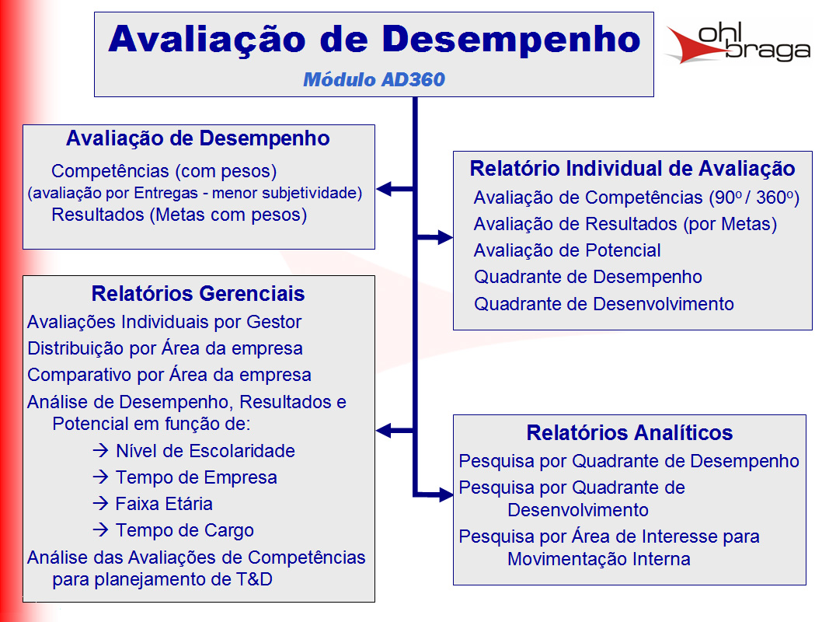
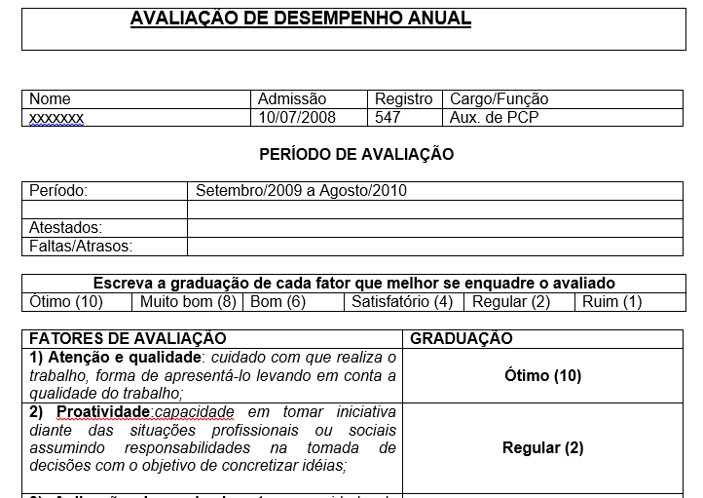
Inicio
Inicio
Modelo telas
 |  |  |  | RACI
Modelo Rotina reuniões

Nas reuniões tem que ter: |  | Gente | As pessoas Certas
 |  | Rotina | Feitas na frequencia certa
 |  | Material | Com as ferramentas preechidas certas

Dono da reunião : |  |  | Manão
Frequencia |  | Mensal
Sequencia da reunião
Análise faturamento mês passado
Projetar metas mês corrente
Fazer comissões

Pessoas
João
Ari
Neri
Manão
Material
Plainlha fechada do mês passado
Contendo: Faturamento mês passado

Cronograma de atividades

 | Matriz Habilidades

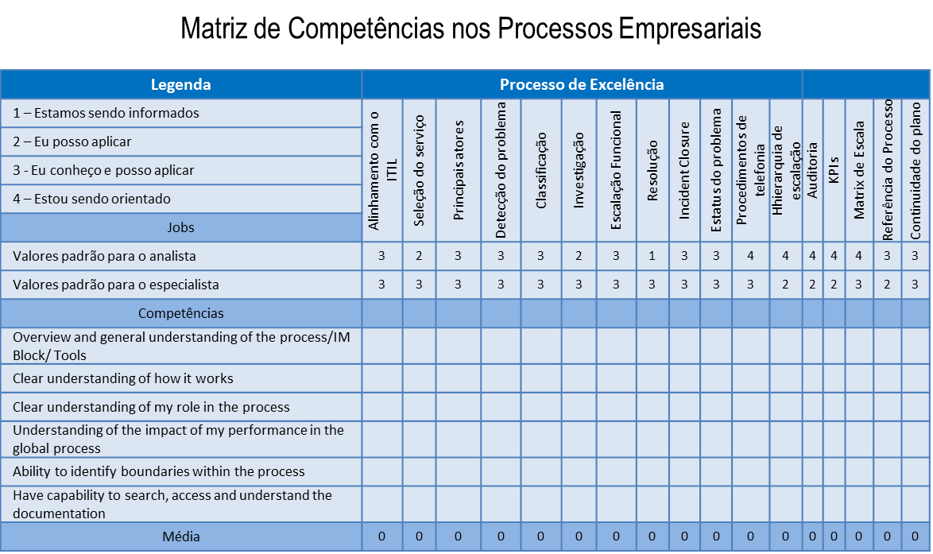

 | check list |  |  |  | check list

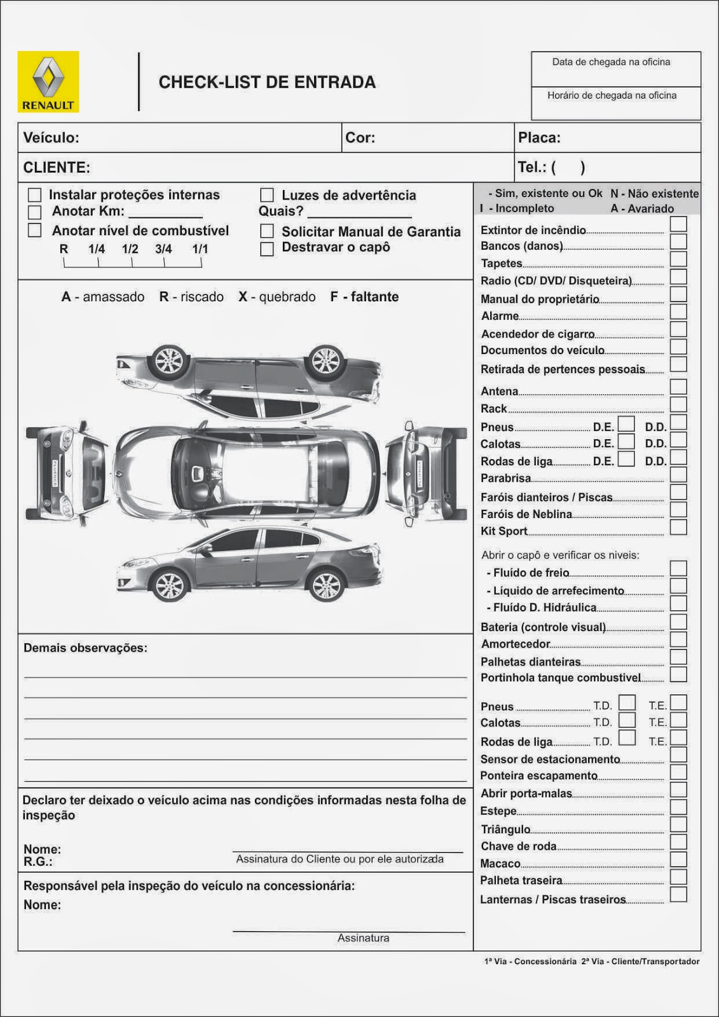

 | Pareto
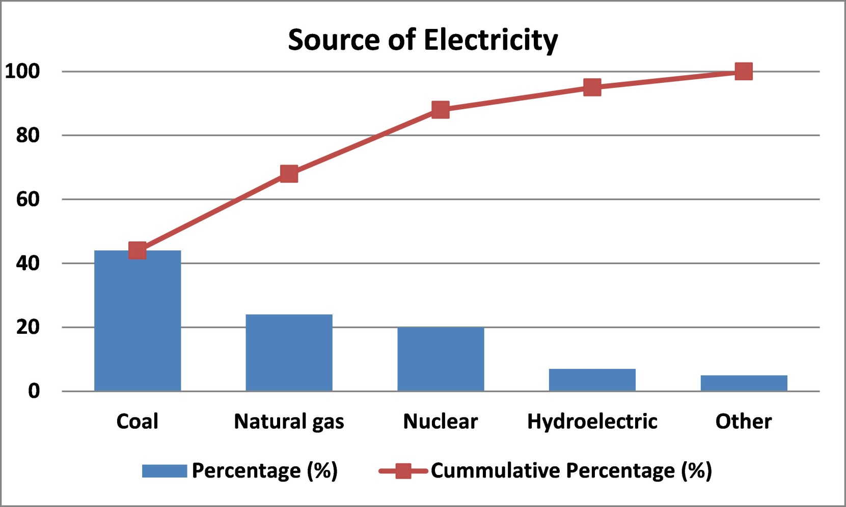
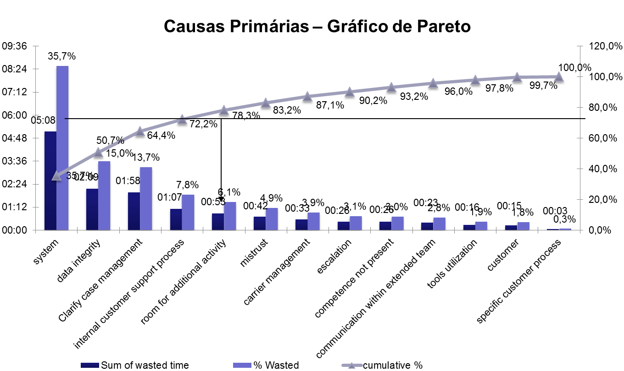

 | causa efeito

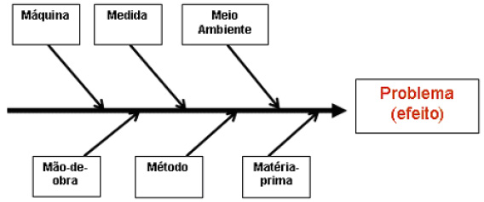

 | carta controle

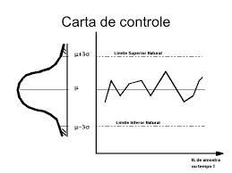
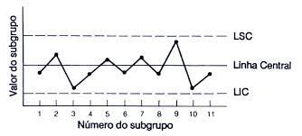

 | pdca

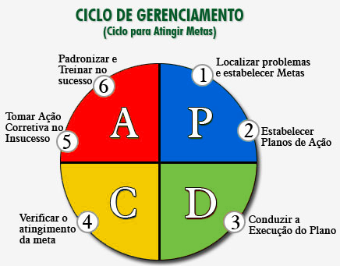

 | avd

Canvas
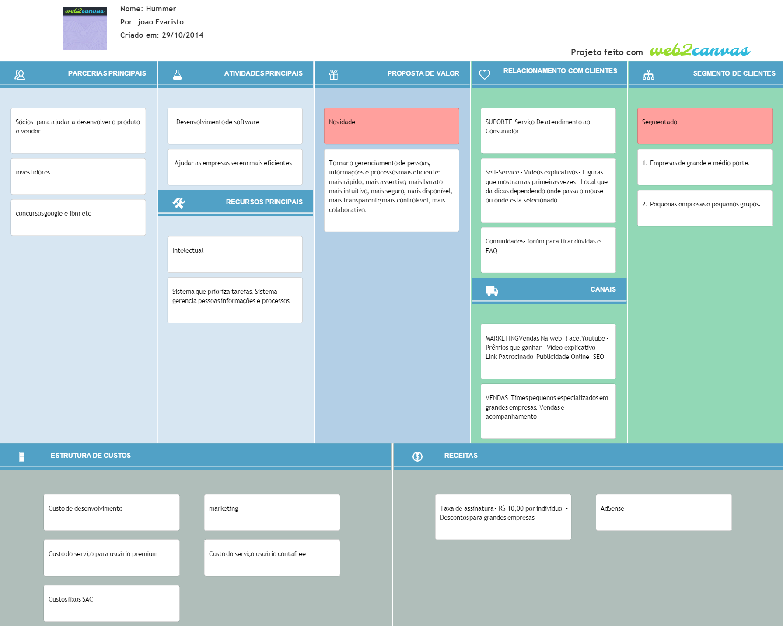
Inicio
<< Inicio

Tela
Inicio

Logo | Projetos | Análise | Controle | Gestão | ... | Treinamento | Colaborativa |  | Eventos | Perfil
 | Mensagens
empresa | chefe | projeto | Ferramenta
Soma
 |  |  |  | Nome | Add coluna
 |  |  |  |  | >>

 |  |  |  |  | Metade é do usuário e a outra metade é da ferramenta

Logo | Projetos | Análise | Controle | Gestão | ... | Treinamento | Colaborativa |  | Eventos | Perfil
 | Mensagens
empresa | chefe | projeto | Ferramenta

Tela rastreamento
Logo | Projetos | Análise | Controle | Gestão | ... | Treinamento | Colaborativa |  | Eventos | Perfil
 | Mensagens
empresa | Planta | chefe | projeto | Ferramenta
Soma
 |  |  |  | Nome | Add coluna | Data | Oque | Como
 |  |  |  |  | >>

Nome

P.A.

Tela metas

A1 -- Economizar 100

B1 -- Economizar 70
B2 - 30 %

c1 - 33%
c2
c3
c4
c5

Logo | Projetos | Análise | Controle | Gestão | ... | Treinamento | Colaborativa |  | Eventos | Perfil
 | Mensagens
empresa | chefe | projeto | Ferramenta

Logo | Projetos | Análise | Controle | Gestão | ... | Treinamento | Colaborativa |  | Eventos | Perfil
 | Mensagens
empresa | chefe | projeto | Ferramenta

Descrição
Inicio
 | Descrição ferramentas

Ferramenta Generica | Uma planilha. Que se adicionam colunas. Do lado direito das colunas ficam as ferram abertas com os dados das colunas. (tipo gant no msprojetc) Deve se poder adicionar colunas: ou genéricas ou de dados ou de ferramentas ou de ligação(rastreabilidade). Deve-se poder adicionar linhas em colunas especificas, sem alterar em relação as outras colunas.( Ver exemplo explicativo deste requisito)(ver em xxx). Deve-se poder filtrar como vão aparecer os dados. Usuário escolhe como salvar configuração fixa de filtros do dados, podendo editar os dados conforme tamanho ou tipo (como Excel). Deve-se poder alterar dados na célula, menos quando tem regra de privilegio de usuário ou quando valor está fora do aceito pela coluna, ou fora do horário aceito pela coluna. Para melhorar a experiência do usuário em manipular varias colunas ao mesmo tempo, a planilha mescla automaticamente células com o mesmo nome. USUÁRIO ESCOLHER Forma de mostrar dados (agrupado, sequencial, alfabética) (de acordo com histórico. Permitir criar rastreabilidade de coluna a coluna se ligando linha a linha especifica ( apertar e arrastar ). Deve-se permitir criar entrada de dados para as colunas criadas, entradas com regras.(tipo usuário associa qual colunas que dar entrada, e em que lugar dela).
Rastreabilidade | usuário vai escrevendo nas colunas e arrastando o que quer e ela vai se formando na tela de ferramntas. Formando processo com condições e regras
Prioridades | Usuário vai escrevendo nas colunas e ferramenta vai se formando na tela de ferramntas
Reunião | Deve-se poder marcar reuniões com freqencias diaria semanal quinzenal mensal semestral anual. Cada reunião é dentro de um projeto ou pessoa ou empresa (arvore de associação (pessoa,emprea,...). Tem uma tela de indicadores das reuniões. Que oferce indicadores como ações completas por projeto ou por periodo. Cada reunião tem um conjunto de informaçoes {{{{como Pessoas: quem deveria estar lá? O que contribuiu? Chamada (freqeuncia participantes) Quais ações sairão desta reunião para cada pessoa? quais ações de cada pessoa foram feito folow up nesta reunião ? Como estão as ações desta pessoa agora? - para eu saber se possso ou não dar mais ações para ela . Ferramentas: Quais ferramentas são necessarias para esta reunião ? Quem são os responsaveis pelas ferramntas de entrada da reunião ? Quais as ações para ferramentas sairão desta reunião ? }}}e muitas outras que ja estão mapeadas nos requisitos cada conjunto de reuniões podem ser de dois tipos, operacional ou de projeto ---As reuniões operacionais são ilimitadas e incluem ações de limpeza e revisão de dados . As de projeto são limitadas ou em ações ou no tempo. As duas podem ter ou não rotinas de pré e de pós.
chat | A ideia é oferecer qualquer coisa pronta que tenha criar grupos como whats e tenha chat por ferramentas

Swot
Inicio
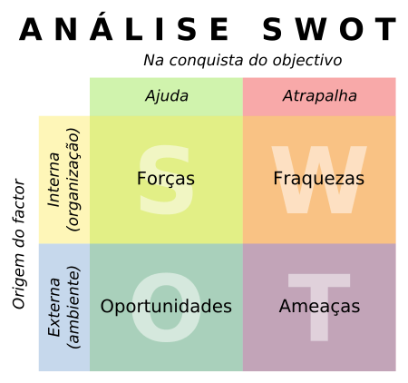
Forças | Fraquezas

differencial do produto (oferecer o que os outros ainda não oferecem) | Dificuldade em desenvovolver
 | Mercado dificl de entrar (empresas Qi)

Oportunidades | Ameaçãs
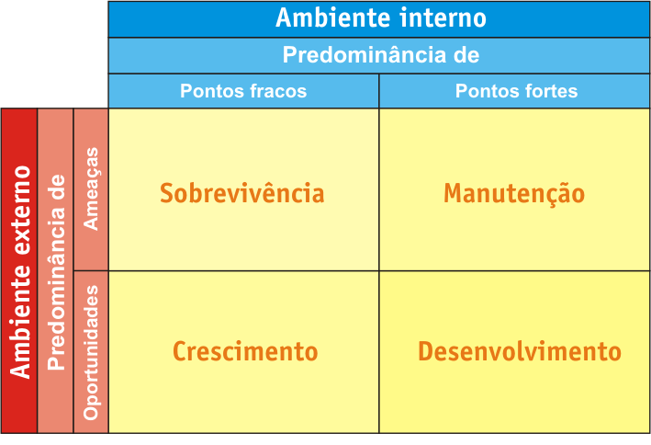
Cada vez mais empresas não querem investir e um sistema de gestão de dados e e pessoas , que se desatualiza rápido e custa uma fortuna | Concorrencia é forte (onhecimento e dinheiro)

EVF
Inicio
 | Estudo Viabilidade das Ferramentas

 |  | Prioridade Incio | 5 pilares | Categria PIP | mercado tamanho | mercado tipo | facilidade de fazer ferramenta | tempo | Categ 1 | Categ 2
Ferramentas CORE | Geral
 | Generico de planilhas
 | Chat
 | PDCA- Reuniões
 | Rotina De Reuniões
 | Agenda
 | Metas
 | Fotos*EXCEL
 | Rastreabilidade de entrada dados

Ferramentas | 1.checkList *
 | 2.Raci
 | 3.Pareto
 | 4.Matriz de Habilidades
 | 5.Ichicawa
 | 6. 5 porques
 | 7.Histograma
 | 8.Diagrama De Disperção
 | 9.Swot
 | 10.Brain Storm
 | 11.5's'
 | 12.Matriz Treinamentos
 | 13.Matriz de Prioridades
 | 15.Organograma
 | 14.Padrão**
 | 15.EAP

ACR
Inicio
Inicio
Análise Das Causas Raizes

 | Feito no papel ainda falta passa a limpo

CU
Inicio
Casos De Uso

Ferramentas
Inicio
Ferramentas
ClICK NOS LINKS PARA MAIS DETALHES

Descrição das Ferramentas
Ferramentas CORE | Geral
 | Generico de planilhas
 | Chat
 | PDCA- Reuniões
 | Rotina De Reuniões
 | Agenda
 | Metas
 | Fotos*OCR
 | Rastreabilidade de entrada dados

Ferramentas | 1.checkList *
 | 2.Raci
 | 3.Pareto
 | 4.Matriz de Habilidades
 | 5.Ichicawa
 | 6. 5 porques
 | 7.Histograma
 | 8.Diagrama De Disperção
 | 9.Swot
 | 10.Brain Storm
 | 11.5's'
 | 12.Matriz Treinamentos
 | 13.Matriz de Prioridades
 | 15.Organograma
 | 14.Padrão**
 | 15.EAP

Mercado
Inicio
Previsão Inicial de Receitas
 | Numero de PME no mundo | Usuários medio por empresa | Total potencial usuários | Preço por Usuário Pago | Mercado
TAM | 100 milhoes | 5 | 500 milhoes | Vezes : 10 = | 5 bilhoes
SAM | 10 Milhoes | 5 | 50 milhoes |  | 250 milhoes
SAM Brasil | 750 000 | 5 | R$ 3,750,000.00 |  | R$ 37,500,000.00
SOM
 |  |  |  |  | *Valores em Reais
 | Justificativa
 | Brasil 7,5 milhoes de empresas ~=99% PME EUA 27 Milhoes empresa ~=99% PME (29 000 Grandes Empresas)

Custo Desenvolvimento
Inicio
 | Custo Fixo | Custo Variável | Mod 1 | Mod 2 | Marketing | Custo total | n meses | Valor TOTAL
Custo infraestrutura
0 | 0 |  | 4000 | 4000 |  | 8000 | 5 | 40000

